상품제안서
나빌레라 이조나비꼭지팔각함 | 상품코드: F27425

 |  |  |  |  |  |  | 02-412-0044 | www.easy1.co.kr
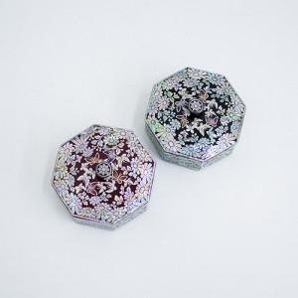

【상세/제작정보】 | "한카톤 30개 / 택배 4500원별도 인쇄비 : 실크인쇄 100개 미만 3만원 별도 , 컬러인쇄 100개 미만 4만원 별도 100개 이상 인쇄, 포장, 배송 무료"

【인쇄/포장옵션】 | 실크, 풀칼라 / 포장지포장

【공급단가】 | 수량 | 30~ | 50~ | 100~ | 300~ | 500~
*VAT별도 | 단가 | 38,750원 | 38,130원 | 37,200원 | 36,270원 | 35,650원

【상품 URL】 | https://easy1.co.kr:443/src/goods_detail.php?gdno=27425

